Hoja1
2023-05-08 15:53:47

LA PAZ 28 - HAEDO 4460-2005
BUENOS AIRES luquearti@gmail.com
____________________________________________________________________________________
"SOPORTE para CORTINA”
“Hierro Soldados”
“BRONCEADOS”
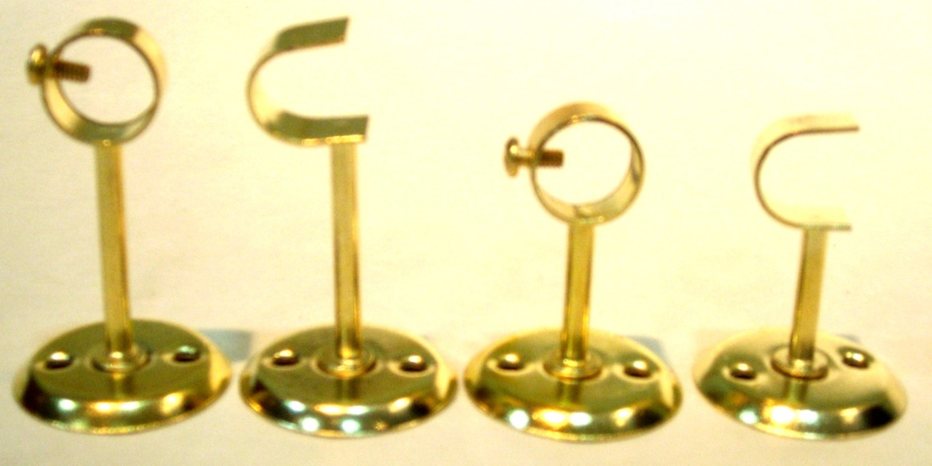

COD. | DESCRIPCION | PRECIO
SOC-10 | Soporte p/Caño 1/2 Largo Cerrado Bceado. | 51.94
SOC-11 | Soporte p/Caño 1/2 Largo Abierto Bceado. | 51.94
SOC-12 | Soporte p/Caño 1/2 Mediano Cerrado Bceado. | 51.94
SOC-13 | Soporte p/Caño 1/2 Mediano Abierto Bceado. | 51.94
SOC-20 | Soporte p/Caño 5/8 Largo Cerrado Bceado. | 55.81
SOC-21 | Soporte p/Caño 5/8 Largo Abierto Bceado. | 55.81
SOC-22 | Soporte p/Caño 5/8 Mediano Cerrado Bceado. | 55.81
SOC-23 | Soporte p/Caño 5/8 Mediano Abierto Bceado. | 55.81
SOC-30 | Soporte p/Caño 3/4 Largo Cerrado Bceado. | 63.78
SOC-31 | Soporte p/Caño 3/4 Largo Abierto Bceado. | 63.78

Envase x 50 unidades

N

